Auswertetabelle
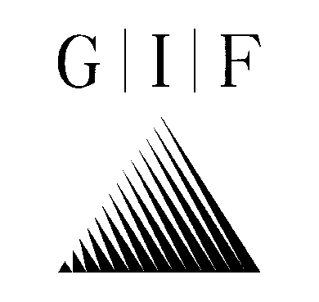

 |  | Geotechnisches Ingenieurbüro
 |  | Prof. Fecker und Partner GmbH

Daten der Trennflächen

Projektnummer: |  | e-3463
Projekt: |  | B244 - OU Wernigerode
Bohrung: |  | BK GWM 37
Messdatum: |  | 2025-01-30

 |  | Bezugsystem untere Halbkugel
Lfd. Nr. der | Teufe | Fallrichtung | Fallwinkel | Kategorie
Trennfläche | [m] | [Grad] | [Grad]

1 | 8.72 | 27 | 68 | Kluft nur z.T. erkennbar
2 | 8.90 | 72 | 61 | Kluft nur z.T. erkennbar
3 | 9.13 | 27 | 49 | Kluft nur z.T. erkennbar
4 | 9.37 | 99 | 42 | Kluft nur z.T. erkennbar
5 | 9.82 | 29 | 76 | Kluft nur z.T. erkennbar
6 | 10.12 | 220 | 58 | Kluft nur z.T. erkennbar
7 | 10.38 | 103 | 37 | Kluft nur z.T. erkennbar
8 | 10.58 | 172 | 45 | Kluft nur z.T. erkennbar
9 | 10.86 | 261 | 52 | Kluft nur z.T. erkennbar
10 | 11.09 | 2 | 49 | Kluft nur z.T. erkennbar
11 | 11.32 | 66 | 57 | Kluft nur z.T. erkennbar
12 | 11.47 | 40 | 59 | Kluft nur z.T. erkennbar
13 | 11.75 | 46 | 31 | Kluft nur z.T. erkennbar
14 | 11.84 | 357 | 76 | Schichtung/Schieferung
15 | 11.98 | 351 | 77 | Schichtung/Schieferung
16 | 12.05 | 124 | 31 | Kluft nur z.T. erkennbar
17 | 12.12 | 350 | 77 | Schichtung/Schieferung
18 | 12.22 | 348 | 76 | Schichtung/Schieferung
19 | 12.33 | 190 | 39 | Kluft nur z.T. erkennbar
20 | 12.36 | 236 | 66 | Kluft nur z.T. erkennbar
21 | 12.46 | 335 | 78 | Schichtung/Schieferung
22 | 12.77 | 355 | 73 | Kluft nur z.T. erkennbar
23 | 12.85 | 355 | 77 | Schichtung/Schieferung
24 | 12.93 | 359 | 76 | Schichtung/Schieferung
25 | 13.01 | 358 | 78 | Schichtung/Schieferung
26 | 13.12 | 359 | 78 | Schichtung/Schieferung
27 | 13.34 | 3 | 77 | Schichtung/Schieferung
28 | 13.48 | 5 | 75 | Schichtung/Schieferung
29 | 13.69 | 8 | 75 | Schichtung/Schieferung
30 | 13.74 | 44 | 55 | Kluft nur z.T. erkennbar
31 | 13.78 | 3 | 76 | Schichtung/Schieferung
32 | 13.96 | 6 | 76 | Schichtung/Schieferung
33 | 14.09 | 1 | 75 | Schichtung/Schieferung
34 | 14.19 | 352 | 75 | Schichtung/Schieferung
35 | 14.55 | 119 | 28 | Kluft nur z.T. erkennbar
36 | 14.67 | 9 | 22 | Kluft nur z.T. erkennbar
37 | 14.75 | 6 | 72 | Schichtung/Schieferung
38 | 14.86 | 6 | 75 | Schichtung/Schieferung
39 | 15.14 | 349 | 78 | Kluft nur z.T. erkennbar
...

